와이어프레임_디스크립션
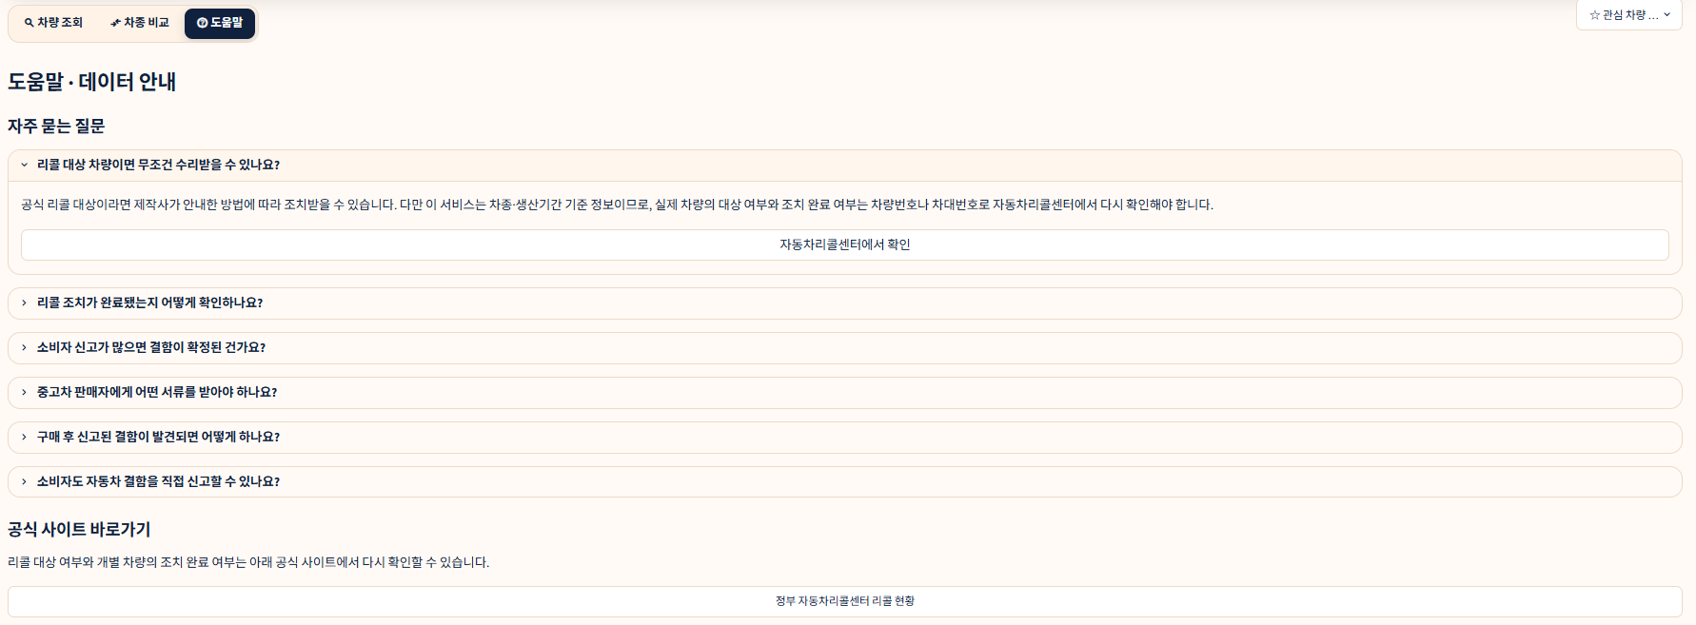
Page Title | 자동차 리콜 안전 안내 | Screen ID: UI-M-001 Author: SKN36기 1st 4team Date: 2026-08-25
Screen Path | 전 화면 공통(진입 시 오버레이)
# | 레이아웃 영역 | 설명
1 | 본문 | 공익광고 이미지(assets/recall_public_service_ad.png) 1장
2 | 하단 | '오늘 하루동안 보지않기' 체크박스
# | Description(디스크립션 / 기능·로직 설명)
1 | 앱을 새로 열었을 때 st.session_state.public_ad_open이 True면 표시(쿠키에 오늘 날짜가 없으면 True)
2 | 우측 상단 X(닫기) 클릭만으로는 현재 세션에서만 닫힘. '오늘 하루동안 보지않기'를 체크하고 닫으면 브라우저 쿠키(recall_ad_hide_date)를 자정까지 만료로 저장해 같은 날 재접속 시에도 다시 뜨지 않음
1,2
3 | 차종 비교 탭의 '차종 조회' 모달(UI-M-002)과 동시에 뜨지 않도록, 공익광고가 열려 있는 동안은 UI-M-002를 띄우지 않음
 | 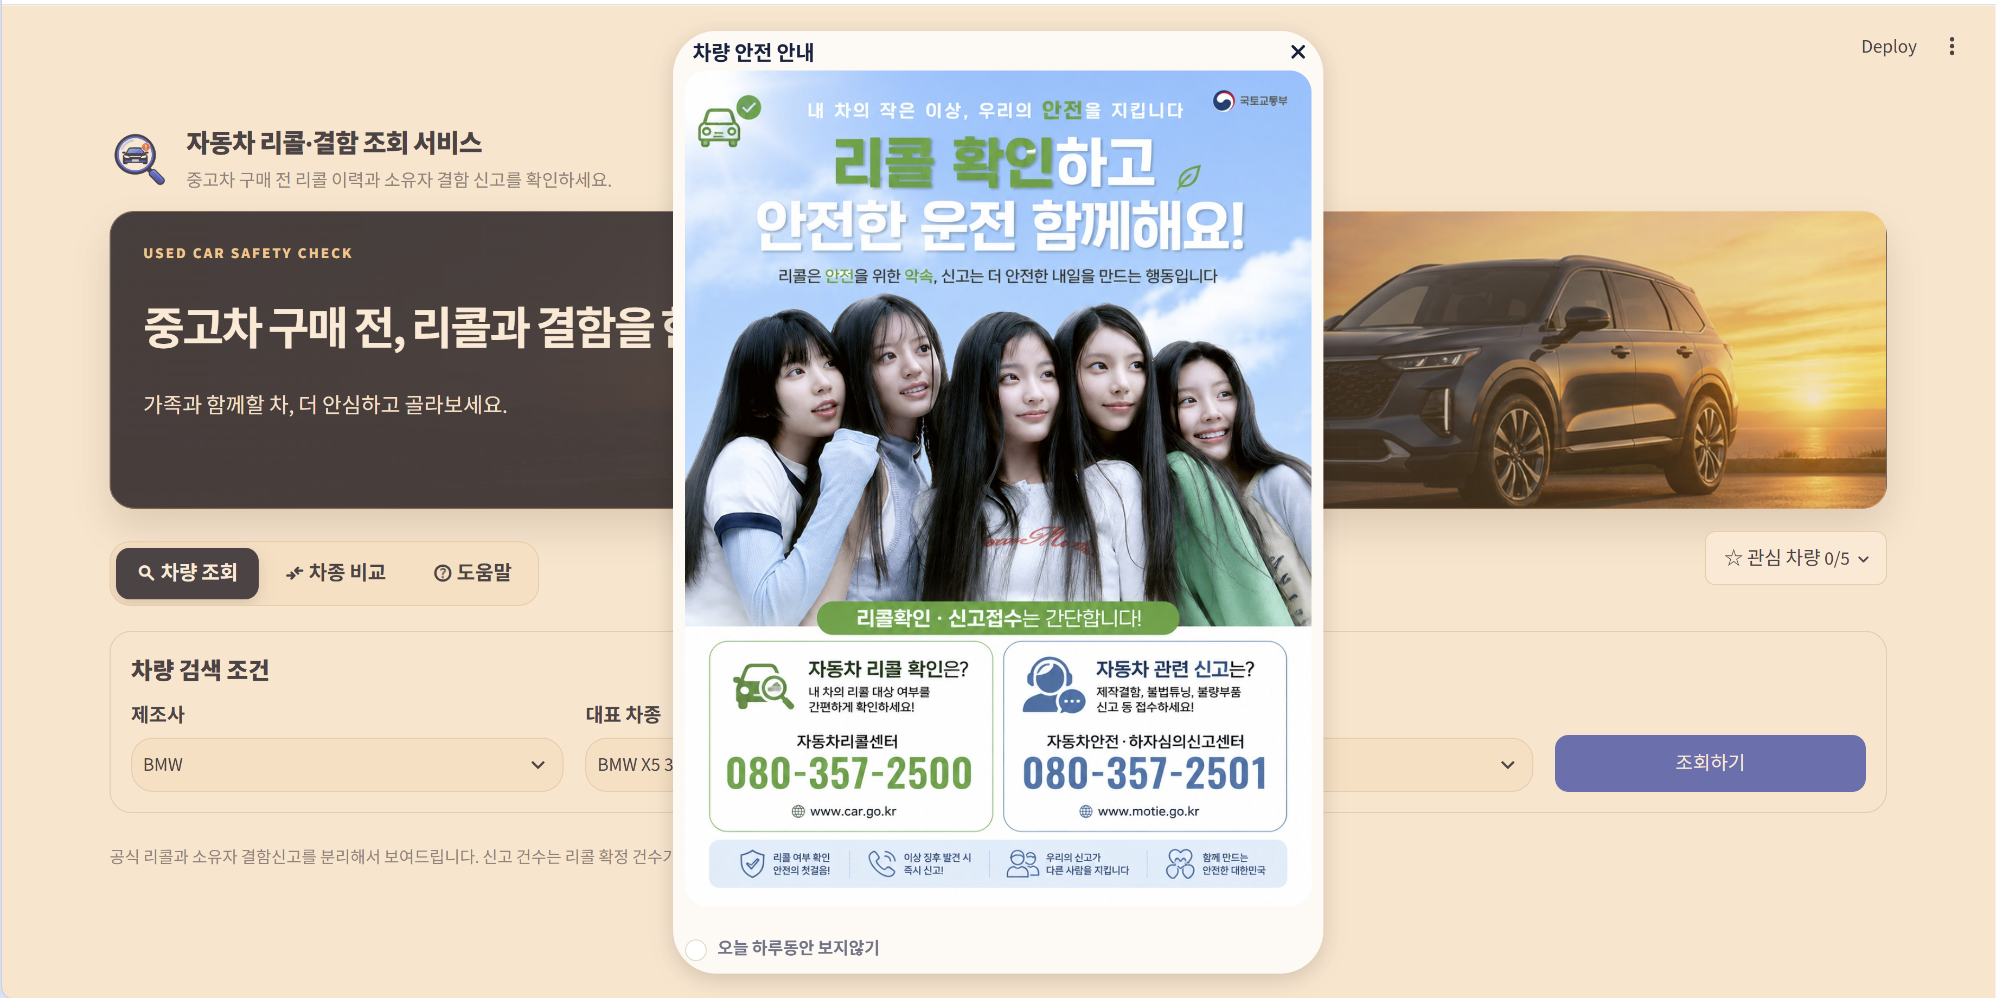
Page Title | 차량 조회 | Screen ID: UI-W-001 Author: SKN36기 1st 4team Date: 2026-08-25
Screen Path | 차량 조회(탭 1)
# | 레이아웃 영역 | 설명
1 | 상단 공통 헤더 | 서비스 타이틀 + 히어로 배너(제조사가 진행한 공식 리콜과 소유자 결함 신고를 구분해 확인하라는 문구) + 관심 차량 팝오버 버튼(우측)
2 | 검색 조건 | 제조사·대표 차종·모델연도 선택 상자 3개 + 조회하기 버튼(한 줄 배치)
1
1
2
 | 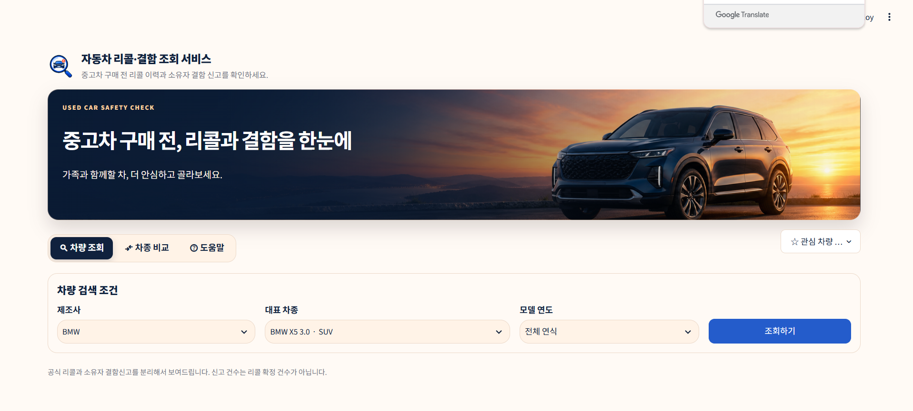
3 | 결과 헤더 | 선택한 차종명 + '리콜/결함 요약' 타이틀, 강조 안내문
4 | 좌상단 카드 | 차량 사진(없으면 플레이스홀더) + 관심 차량 등록 버튼
5 | 우상단 카드 | 지표 3종(신고건수/공식 리콜 기록/리콜 대상 대수) + 주의 문구 + 공식 링크 2장(리콜센터·제조사) + 중고차 매물 링크 4장
6 | 좌하단 카드 | 공식 리콜 이력 표 + 리콜별 사유 펼치기(expander)
7 | 우하단 카드 | 소유자 결함 신고 연도별 막대그래프(가로 스크롤, 최근 10년 기본 노출)
3,4
6
5
7
 | 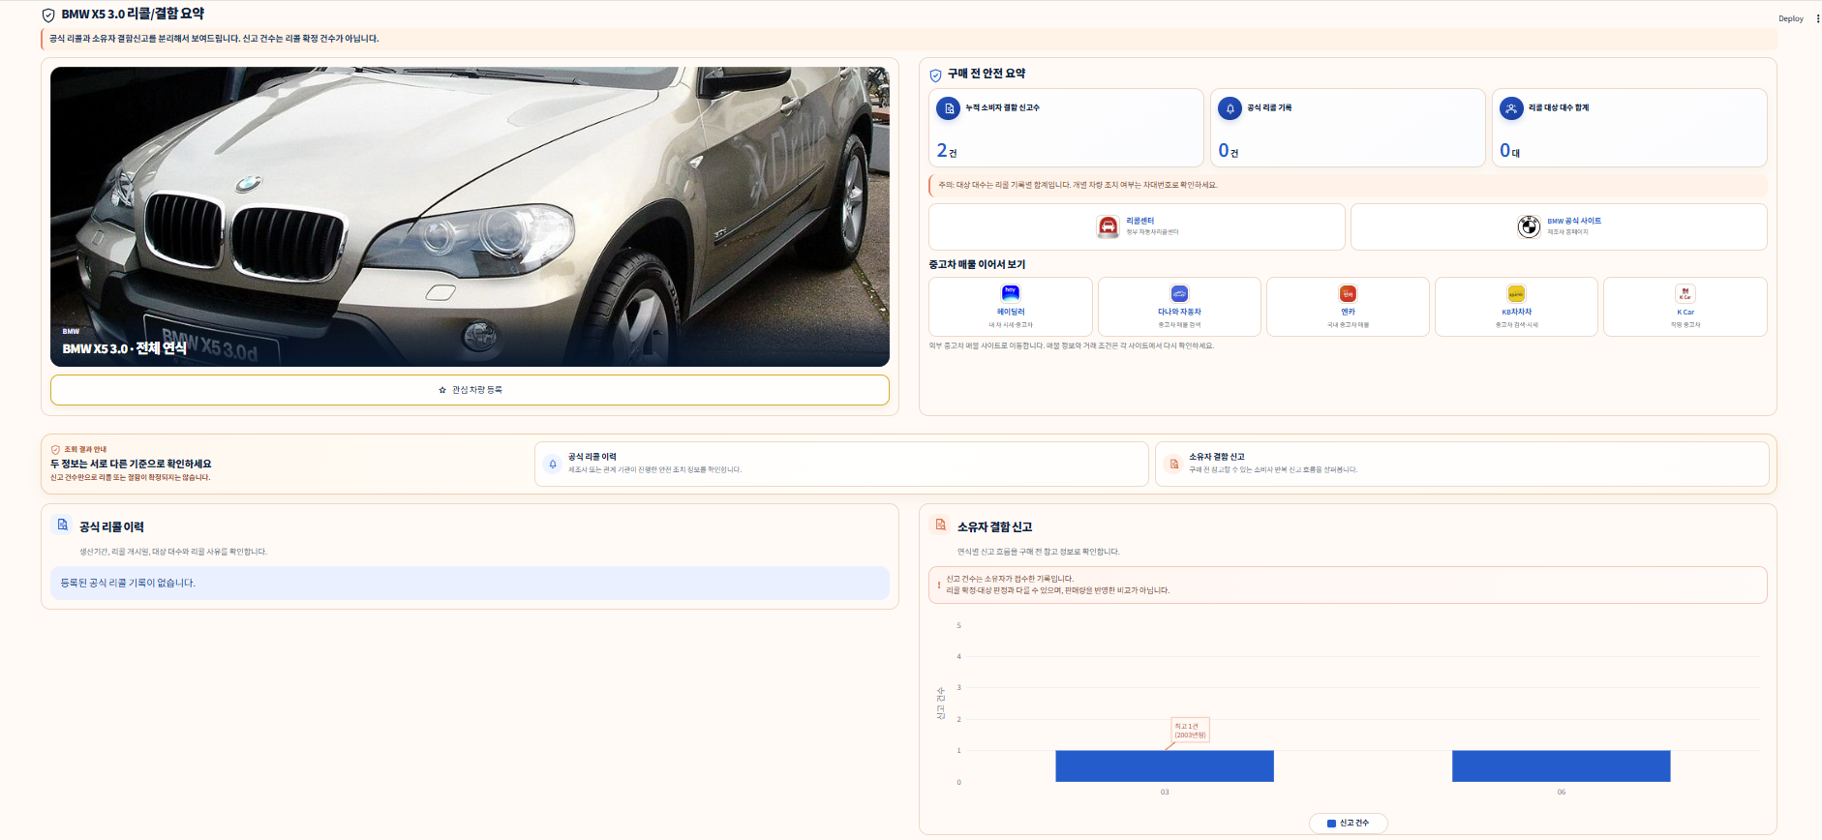
# | Description(디스크립션 / 기능·로직 설명)
1 | 조회하기 클릭 시 st.session_state.search_state에 조건 저장 후 rerun. 아직 조회 전이면 결과 영역은 비어 있음(빈 상태 안내용 render_empty() 함수가 코드에 정의돼 있지만 실제로 호출되는 곳이 없어 현재는 표시되지 않음 — 의도적 제거인지 누락인지 확인 필요)
2 | 모델연도를 '전체 연식'으로 두면 누적 신고건수, 특정 연도를 고르면 해당 연도 신고건수만 지표에 표시. 공식 리콜은 연식과 무관하게 차종 전체를 보여줌
3 | 관심 차량 등록 버튼은 이미 등록된 조합(model_id+연식)이면 비활성화되고 라벨이 '관심 차량 등록됨'으로 바뀜. 최대 5대까지만 등록 가능
4 | 리콜 대상 대수는 리콜 기록별 합계이며 고유 차량 수가 아님을 주의 문구로 고정 안내
5 | 결함 신고 그래프는 연도 10개 초과 시 최근 10개 구간만 기본으로 보이고, 가로 스크롤로 과거 연도를 확인

Page Title | 차종 조회 | Screen ID: UI-M-002 Author: SKN36기 1st 4team Date: 2026-08-25
Screen Path | 차종 비교 > 차종 조회(모달)
# | 레이아웃 영역 | 설명
1 | 상단 | 제조사명 + '대표차종 · 연식' 타이틀
2 | 본문 | 차량 사진
3 | 지표 | 선택 연식 신고건수 / 공식 리콜 기록 / 리콜 대상 대수(3분할 카드)
4 | 하단 | '비교차량 등록' 버튼
2
1
3
4
 | 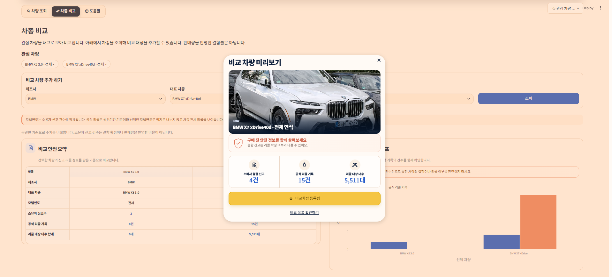
# | Description(디스크립션 / 기능·로직 설명)
1 | 차종 비교 탭의 '비교 차량 추가 하기' 패널에서 조회 버튼을 누르면 뜬다(공익광고 모달이 열려 있는 동안은 뜨지 않음)
2 | 이미 등록된 조합이면 버튼이 '비교차량 등록됨'으로 비활성화됨
3 | 등록 시 관심 차량 목록(=비교 대상)에 추가되고 모달이 닫히며 화면이 새로고침됨. 관심 차량과 비교 차량은 같은 목록(session_state.interest_cars)을 공유함

Page Title | 차종 비교 | Screen ID: UI-W-002 Author: SKN36기 1st 4team Date: 2026-08-25
Screen Path | 차종 비교(탭 2)
# | 레이아웃 영역 | 설명
1 | 관심 차량 태그 | 등록된 차량을 pill 버튼으로 나열, 클릭하면 목록에서 제거
2 | 비교 차량 추가 | 제조사·대표 차종·모델연도 선택 + 조회 버튼 → UI-M-002 모달 호출
3 | 안내 | 모델연도는 신고건수에만 적용되고 리콜은 차종 전체 기준이라는 고정 안내
4 | 비교 결과 | 전치(transpose)된 비교표 + 소유자신고/공식리콜 그룹 막대그래프(2열 배치)
1
2
3
4
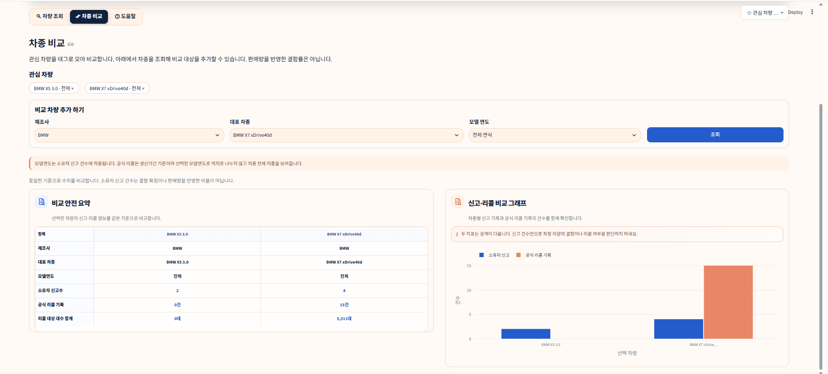
# | Description(디스크립션 / 기능·로직 설명)
1 | 관심 차량이 1대 이하면 '비교하려면 관심 차량을 2대 이상 등록해 주세요' 안내만 표시하고 비교 결과는 렌더링하지 않음
2 | 비교표는 항목(제조사/대표차종/모델연도/소유자신고수/공식리콜기록/리콜대상대수합계)을 행으로, 각 차량을 열로 둔 전치 테이블
3 | 그래프는 소유자 신고와 공식 리콜 기록 수를 차종별로 나란히 비교(그룹 막대). 대상 대수는 표에만 표시

Page Title | 도움말 · 데이터 안내 | Screen ID: UI-W-003 Author: SKN36기 1st 4team Date: 2026-08-25
Screen Path | 도움말(탭 3)
# | 레이아웃 영역 | 설명
1 | FAQ | 6개 문항 아코디언(리콜 대상 여부, 조치 확인 방법, 신고 건수 해석, 필요 서류, 사후 대응, 직접 신고 방법)
2 | 공식 링크 | 정부 자동차리콜센터 리콜 현황 바로가기 버튼
3 | 출처 안내 | 데이터 출처 한 줄 안내
# | Description(디스크립션 / 기능·로직 설명)
1 | 첫 번째 문항(리콜 대상 차량이면 무조건 수리받을 수 있나요?)만 기본으로 펼쳐진 상태(expanded=True)
2 | 각 문항 안에 관련 공식 사이트 버튼이 포함된 경우가 있음(자동차리콜센터, 법령, 1372 소비자상담센터 등)
3 | 데이터 기준일 표시는 현재 화면에 없음(요구사항정의서 RF-2.6/NFR-3.1과 차이가 있어 확인 필요)
3
1
2

